맥주
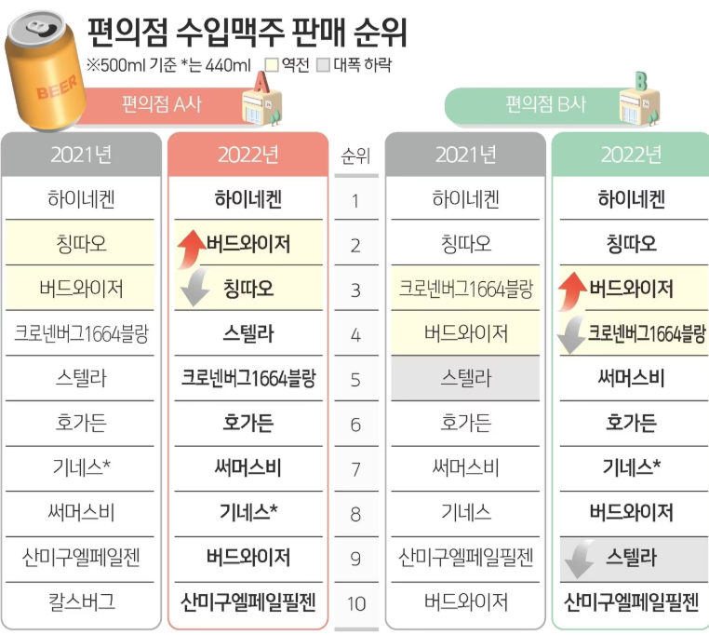
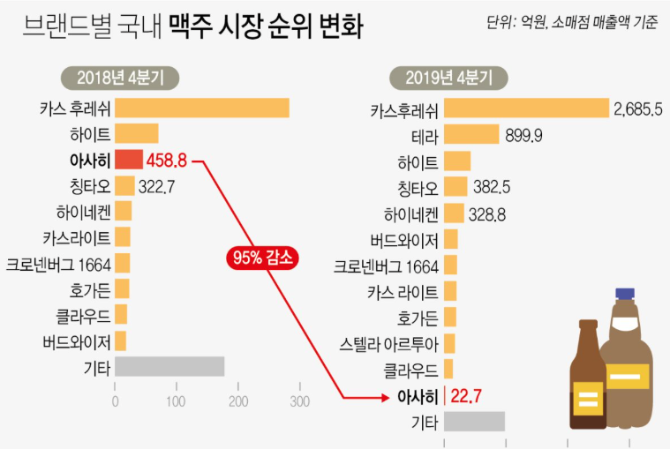
2019년도 맥주 판매 추이

 |  | 1월 | 2월 | 3월 | 4월 | 5월 | 6월 | 7월 | 8월 | 9월 | 10월 | 11월 | 12월
평균기온 | 섭씨 | 10 | 10 | 15 | 18 | 20 | 26 | 28 | 31 | 26 | 23 | 18 | 13
매출량 | 병 | 3,455 | 2,226 | 3,199 | 3,500 | 5,010 | 5,659 | 5,857 | 6,064 | 4,847 | 4,447 | 2,729 | 2,692

10 | 3455
10 | 2226
15 | 3199
18 | 3500
20 | 5010
26 | 5659
28 | 5857
31 | 6064
26 | 4847
23 | 4447
18 | 2729
13 | 2692

소주
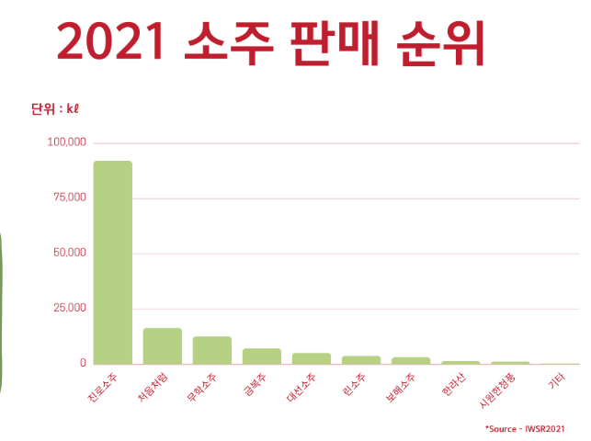
2019년도 소주 판매 추이

 |  | 1월 | 2월 | 3월 | 4월 | 5월 | 6월 | 7월 | 8월 | 9월 | 10월 | 11월 | 12월
평균기온 | 섭씨 | 10 | 10 | 15 | 18 | 20 | 26 | 28 | 31 | 26 | 23 | 18 | 13
매출량 | 병 | 4,455 | 6,226 | 13,199 | 13,500 | 15,010 | 7,877 | 9,151 | 7,464 | 12,847 | 10,523 | 15,391 | 18,390

